Resumen_Estadistico
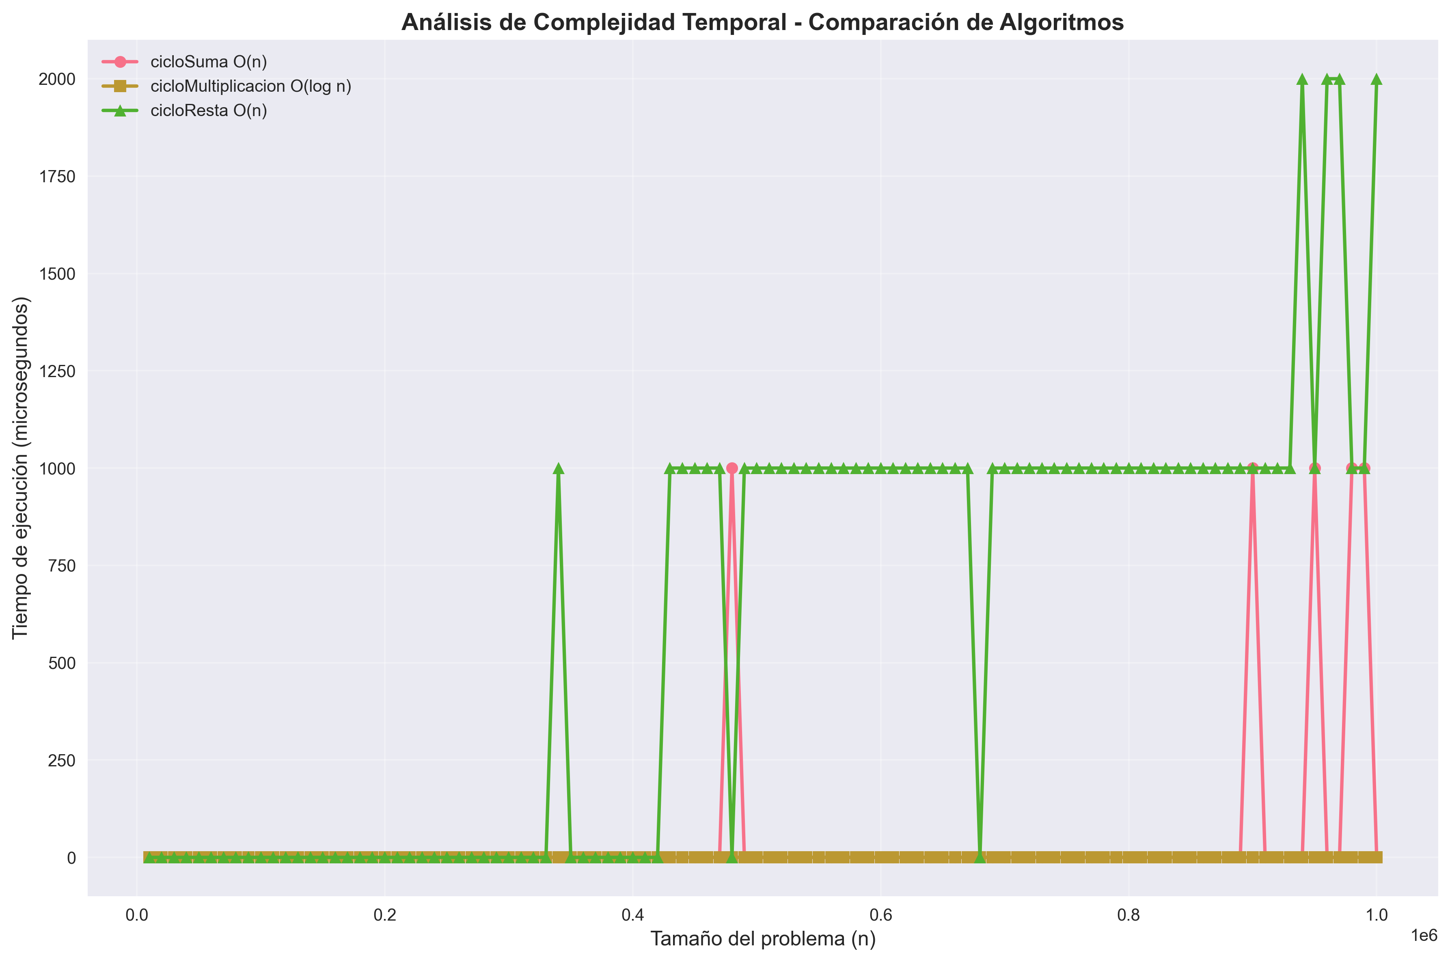
Función | Complejidad | Tiempo_Promedio_seg | Tiempo_Máximo_seg | Tiempo_Mínimo_seg
cicloSuma | O(n) | 0.00005 | 0.001 | 0
cicloMultiplicacion | O(log n) | 0 | 0 | 0
cicloResta | O(n) | 0.00061 | 0.002 | 0

